Sheet1
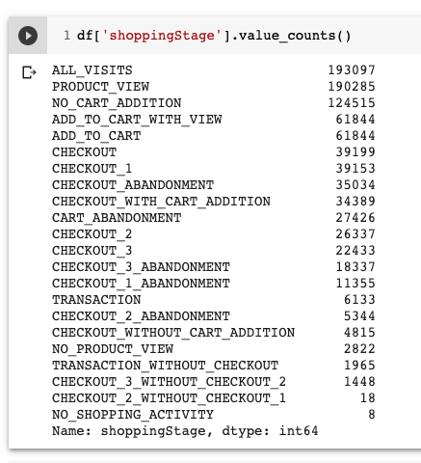
 |  | Ranking
NO_PRODUCT_VIEW | Productos | 0
NO_SHOPPING_ACTIVITY | Salio del primer paso sin realizar nada | 0
ALL_VISITS | Todas las sesiones | 1
PRODUCT_VIEW | Producto visto | 1
NO_CART_ADDITION | al menos 1 acción de detalle, pero ninguna acción de agregar, pagar o comprar | 2
ADD_TO_CART | Session con agregar al carrito | 3
ADD_TO_CART_WITH_VIEW | Una session de vision previa con agregada de carrito | 3
CART_ABANDONMENT | Carrito abandonado | 3
CHECKOUT | Paso 0 de pago | 4
CHECKOUT_1 | Paso 1 de checkout - Facturacion | 4
CHECKOUT_2 | Paso 2 de checkout - Envio | 4
CHECKOUT_3 | Paso 3 de checkout - Pago | 4
CHECKOUT_3_ABANDONMENT | Abandonar en el paso 3 de checkout - Pago | 4
CHECKOUT_ABANDONMENT | Abandonado del paso 0 de pago | 4
CHECKOUT_WITH_CART_ADDITION | Paso 0 de pago desde el carrito | 4
CHECKOUT_1_ABANDONMENT | Abandonar en el paso 1 de checkout - Facturacion | 4
CHECKOUT_WITHOUT_CART_ADDITION |  | 4
CHECKOUT_2_ABANDONMENT | Abandonar en el paso 2 de checkout - Envio | 4
CHECKOUT_3_WITHOUT_CHECKOUT_2 | Entro al paso 3 de checkout sin pasar por el paso 2 | 4
CHECKOUT_2_WITHOUT_CHECKOUT_1 | Entro al paso 2 de checkout sin pasar por el paso 1 | 4
TRANSACTION | Compra realizada | 5
TRANSACTION_WITHOUT_CHECKOUT | Compra realizada directa | 5

